画面イメージ
画面番号 | 画面名 | チーム |  | 最終更新者
V201_01 | アンケケート作成・編集 | B | 日付 | 2022-08-01
 |  |  | 氏名 | 北村陸真
画面イメージ
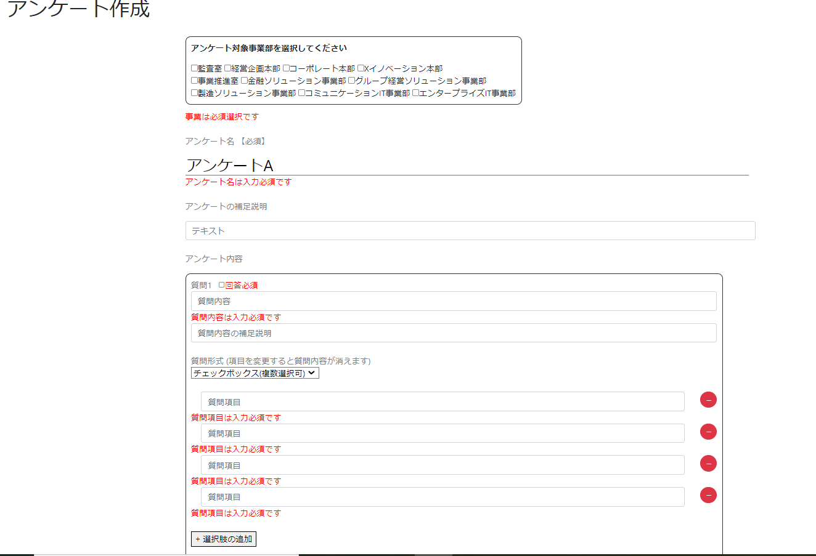

1
2

4

3
4

5

6
7
8
4
9

10
13
11
4

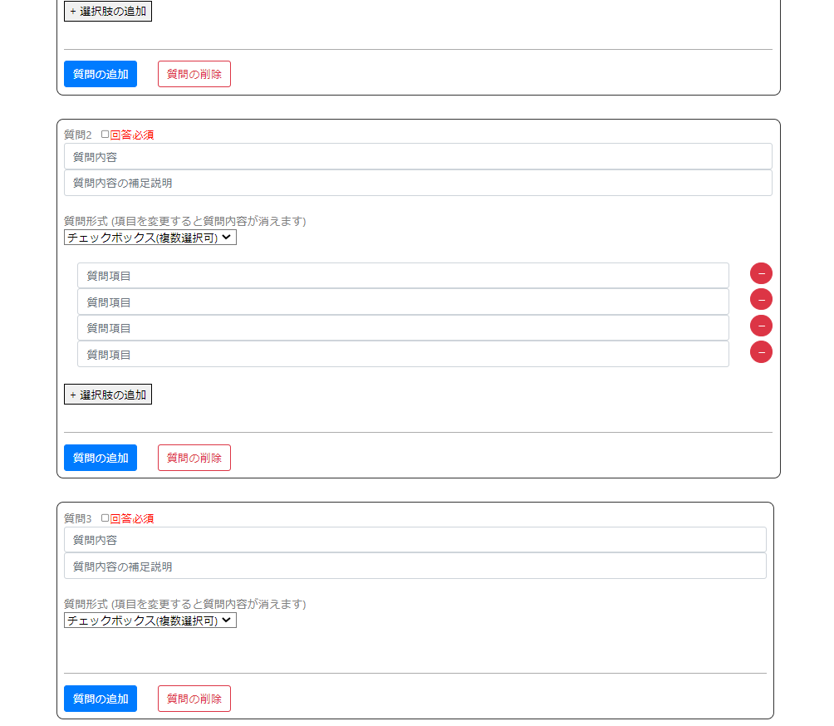
12

14
15

4
16
17

18

